【別紙】検証結果
マージ検証

■共通処理
 | ▼SVNでのリポジトリ
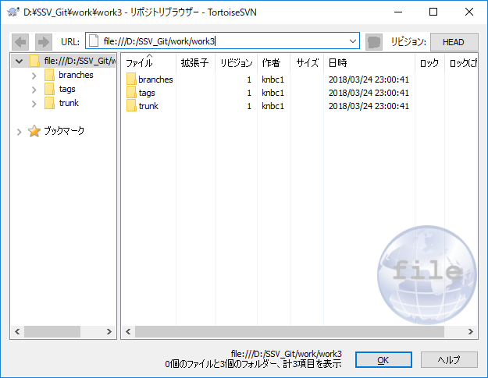

 | ▼trunkに以下のtest.txtを配置

 | ▼GitでSVNリポジトリをローカルにクローン

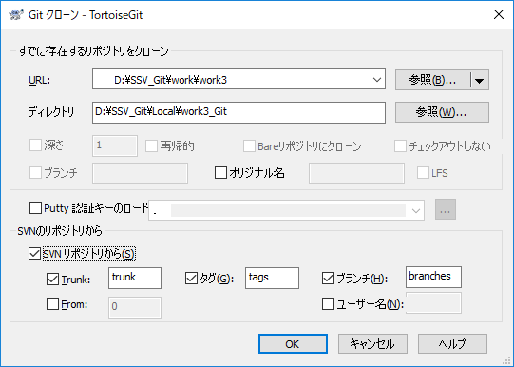

SVNリポジトリとの互換設定が存在

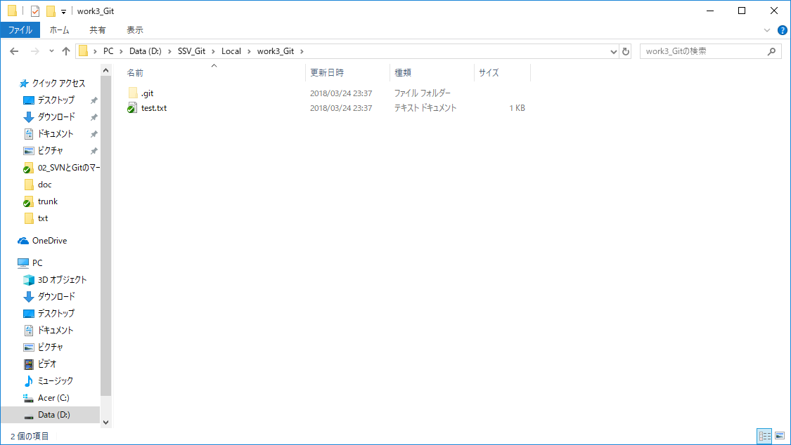

SVNのtrunkからtest.txtのクローン結果

■ローカルでの個人処理
 | ▼ブランチ(v1)の作成 | ▼ブランチ(v2)の作成
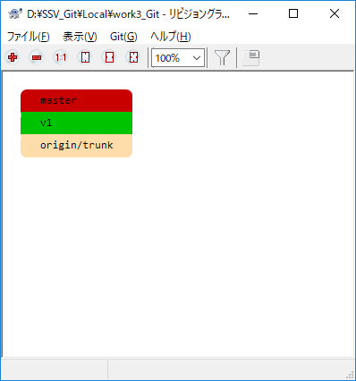
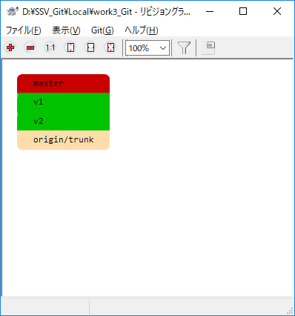

 | ▼ブランチv1のtest.txtを修正 | ▼ブランチv2のtest.txtを修正
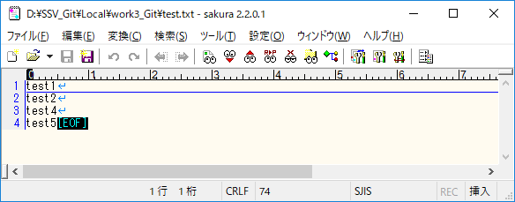

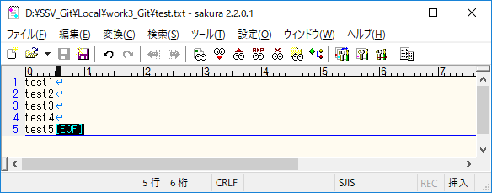


■共通処理
 | ▼ブランチv1、v2のマージ

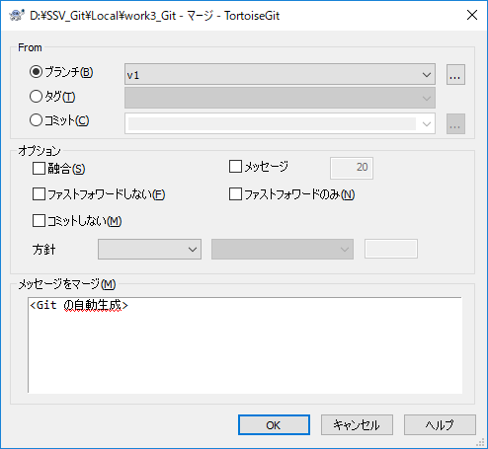
v2が現在の作業ブランチのためv1を選択

【参考】SVNでのマージ結果
 | ▼マージ実行結果
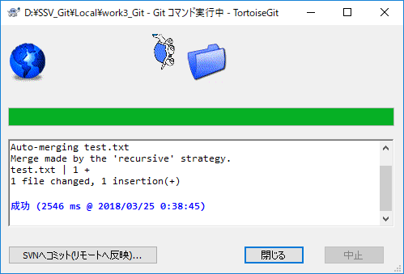
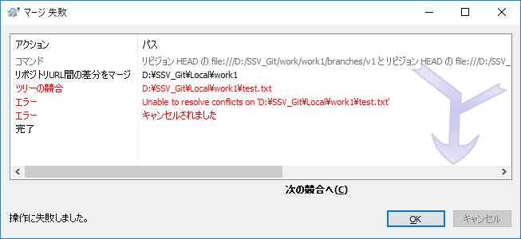

競合により自動でマージできない

自動でマージ成功

 | ▼test.txtを確認
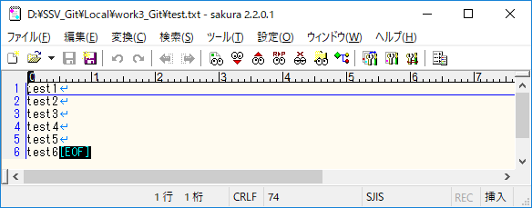

正しくマージされている

 | ▼Gitのマージ結果をSVNリポジトリにコミット

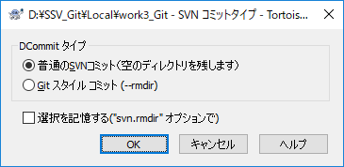
タイプについて
普通のSVNコミット：Git上で削除したディレクトリを空で残す
不要な場合ここで消さなければSVN側で消すこととなる
（今回はディレクトリの削除はしていないので、こちらを選択）
Gitスタイルコミット：Git上で削除したディレクトリを削除する

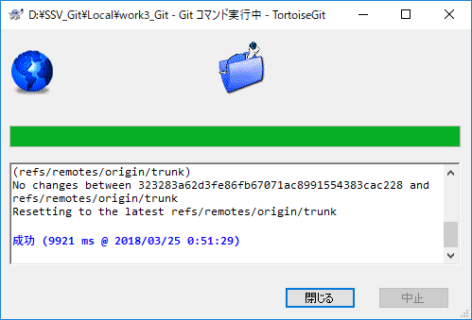

SVNリポジトリにコミット成功

 | ▼SVNリポジトリのtest.txtを確認
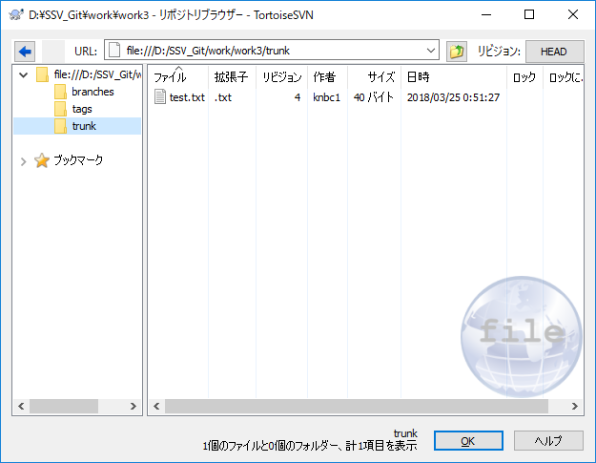
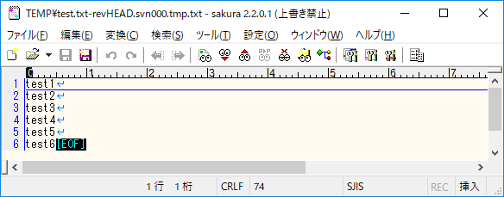

マージ後の結果が格納されている

